상품제안서
[카카오프렌즈] INC 노크식 볼펜 (8종) | 상품코드: F19395

 |  |  |  |  |  |  | 02-412-0044 | www.easy1.co.kr
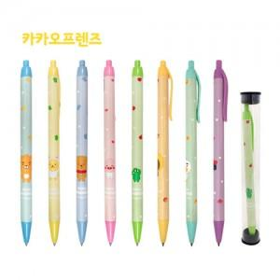

【상세/제작정보】 | ★5p 세트구성은 별도 문의 바랍니다.

【인쇄/포장옵션】 | 실크 / 포장불가능

【공급단가】 | 수량 | 500~ | 1,000~ | 3,000~ | 5,000~ | 10,000~
*VAT별도 | 단가 | 1,170원 | 1,130원 | 1,090원 | 1,050원 | 1,010원

【상품 URL】 | https://dev.easy1.co.kr:443/src/goods_detail.php?gdno=19395

